Тактика
 |  |  | Краткий комментарий (подсказка быстрого выбора ответа)
Тема №1. Радиационная, химическая и биологическая защита.
Занятие №1. Ядерное, химическое, биологическое (бактериологическое) и зажигательное оружие вероятного противника

 | 1 | Оружие массового поражения, основанное на внутриядерной энергии – это
 |  | ядерное оружие
 | 2 | Хлор – это:
 |  | зеленовато-жёлтый газ с резким запахом
 | 3 | Грибки
 |  | хорошо растут на искусственных средах
 |  | да
 |  | могут расти на питательных средах
 |  | нет
 |  | Напалм, приготовленный на основе бензина развивает температуру при горении до
 |  | 1200
 | 1 | Геофизическое оружие основано
 |  | на использовании средств воздействия в военных целях на процессы, происходящие в твердой, жидкой и газообразной оболочках Земли.

 | 2 | Полупрозрачное твёрдое вещество, похожее на воск, способное самовоспламеняться, соединяясь с кислородом воздуха, температура пламени при этом составляет 900- 1200 °С:
 |  | белый фосфор
 | 3 | Что может служит защитой от светового излучения:
 |  | любые преграды, не пропускающие свет: укрытия, тень густого дерева, забор и т.д.
 | 3 | Световое излучение – это:
 |  | поток лучистой энергии, включающей ультрафиолетовые, видимые и инфракрасные лучи
 | 4 | Синильная кислота находится в состоянии:
 |  | жидком
 | 5 | После отравления каким ОВ появляется сладковатый вкус во рту:
 |  | дифосген
 | 6 | Химическое оружие основано:
 |  | на токсических свойствах
 | 7 | ОВ психохимического действия:
 |  | би-зет
 | 8 | Проникающая радиация – это поток:
 |  | совместное излучение гамма-лучей и нейтронов
 | 9 | Оказавшись в зоне химического заражения, вы почувствовали запах горького миндаля. Какое это ОВ?
 |  | синильная кислота
 | 10 | Под влиянием ионизации в организме человека возникают биологические процессы, проводящие к нарушениям:
 |  | жизненных функций отдельных органов и развитию лучевой болезни
 | 11 | Чем определяется время действия проникающей радиации на надземные объекты
 |  | временем подъема облака взрыва на высоту, при которой гамма-нейтронное излучение практически достигает поверхности земли
 | 1 | Поток лучистой энергии, включающий ультрафиолетовые, видимые и инфракрасные лучи это:
 |  | -световое излучение
 | 2 | По тактическому назначению ОВ делятся на группы:
 |  | Выберите один или несколько ответов:
 |  | -смертельные
 |  | -временно выводящие из строя
 | 3 | От каких отравляющих веществ защищают противогазы?
 |  | удушающих
 | 4 | ОВ раздражающего действия действуют на: Выберите один ответ:
 |  | органы дыхания
 | 5 | Можно ли укрыться от ударной волны, если вы увидели вспышку на значительном расстоянии:
 |  | -можно. Яркая вспышка видна на большом расстоянии. Свет распространяется мгновенно, тогда, как ударная волна проходит первый километр за две секунды, а затем скорость ее распространения уменьшается. Значит, спустя несколько секунд после взрыва существует реальная возможность укрытия от ударной волны
 | 6 | Оружие массового поражения, основанное на внутриядерной энергии – это:
 |  | -ядерное оружие
 | 7 | К нестойким ОВ относятся:
 |  | -фосген
 | 8 | Ядерное оружие – это:
 |  | -оружие массового поражения взрывного действия, основанное на использовании внутриядерной энергии
 | 9 | Первые испытания ядерного оружия произошли:
 |  | -16 июля 1945

 | 1 | Под влиянием ионизации в организме человека возникают биологические процессы, проводящие к нарушениям:
 |  | жизненных функций отдельных органов и развитию лучевой болезни
 | 2 | От воздействия ударной волны людей могут защитить:
 |  | убежища и укрытия
 | 3 | Основным поражающим фактором ядерного взрыва является:
 |  | ударная волна
 | 4 | Проникающая радиация – это поток:
 |  | совместное излучение гамма-лучей и нейтронов
 | 5 | Какая группа отравляющих веществ не имеет ни цвета, ни запаха?
 |  | нервно-паралитические

 |  | Назовите ОВ нервно-паралитического действия:
 |  | зарин, зоман, ви-икс
 | 1 | Бактериологическое оружие — это:
 |  | специальные боеприпасы и боевые приборы, снаряжаемые биологическими средствами, предназ­наченными для массового поражения живой силы, сельскохозяйственных животных и посевов сельско­хозяйственных культур
 | 2 | Явление радиоактивного излучения открыл французский физик:
 |  | Антуан Беккерель
 | 3 | Какие отравляющие вещества относятся к химическому оружию нервно-паралитического действия?
 |  | Зарин
 | 4 | Через сколько часов после ядерного взрыва уровень радиации уменьшится в 10 раз
 |  | 7 часов
 | 5 | Временно выводящие из строя ОВ:
 |  | BZ
 | 6 | Какие ОВ являются наиболее опасными:
 |  | нервно – паралитического действия
 | 7 | Поражающие факторы химических аварий с выбросом АХОВ – это:
 |  | проникновение опасных веществ через органы дыхания и кожные покровы в организм человека
 | 8 | Основные источники радиоактивного заражения:
 |  | продукты деления ядерного заряда и радиоактивные протоны, образующиеся в результате воздействия нейтронов на материалы, из которых изготовлен ядерный боеприпас, и на некоторые элементы, входящие в состав грунта в районе взрыва
 | 9 | Какой поражающий фактор не оказывает на человека непосредственного воздействия при применении ядерного оружия:
 |  | электромагнитный импульс
 | 10 | ОВ удушающего действия поражают:
 |  | органы дыхания
 | 11 | Электромагнитный импульс – это:
 |  | кратковременное электромагнитное поле, возникающее при взрыве боеприпаса в результате взаимодействия гамма-лучей и нейтронов
 | 12 | При каком поражении ОВ возникают галлюцинации:
 |  | психо-химического
 | 13 | ОВ общеядовитого действия
 |  | синильная кислота
 | 14 | Что необходимо провести для обеззараживания одежды и предметов от радиоактивных веществ:
 |  | дезактивацию
 | 15 | В зависимости от характера разрушений в очаге ядерного поражения выделяются четыре зоны разрушения. Какие:
 |  | зоны полных, сильных, средних и слабых разрушений
 | 16 | От каких отравляющих веществ не защищают противогазы?
 |  | угарного газа
 | 17 | Оказавшись в зоне химического заражения, вы почувствовали металлический привкус во рту, Какое это ОВ?
 |  | синильная кислота
 | 18 | Какова мощность дозы излучения за время полного распада в зоне опасного заражения:
 |  | 1200-4000 рад
 | 1 | От ОВ кожно-нарывного действия защищает:
 |  | противогаз
 | 5 | К стойким ОВ относятся
 |  | зарин
 | 1 | ОВ удушающего действия:
 |  | фосген
 | 2 | ОВ психохимического действия поражают:
 |  | ЦНС
 | 3 | К химическому оружию относятся (найди ошибку):
 |  | газовая гангрена
 | 4 | ОВ нервно-паралитического действия поражает:
 |  | ЦНС
 | 5 | Воздействие какого поражающего фактора ядерного взрыва может вызвать ожоги кожи, поражение глаз и пожары:
 |  | световое излучение
 | 6 | ОВ раздражающего действия:
 |  | си-эс
 | 7 | По физиологическому воздействию ОВ подразделяются на:
 |  | раздражающие
 | 8 | Наибольшую опасность радиоактивные вещества представляют после выпадения:
 |  | в первые часы
 | 9 | Что называется химическим оружием:
 |  | боевое средство поражения, действие которого основано на использовании токсических свойств химических веществ
 | 10 | Через сколько часов после ядерного взрыва уровень радиации уменьшится в 10 раз:
 |  | через 7 часов
 | Доп ресурсы | https://infourok.ru/testi-dlya-klassa-oruzhie-massovogo-porazheniya-515695.html

Занятие №2. Порядок оказания первой помощи.
Тест 2 | Номер
 | 1 | При наложении шины следует соблюдать следующее правило:
 |  | Шина накладывается поверх одежды на закрытый перелом и поверх стерильной повязки на открытый.
 | 2 | В чем заключается частичная санитарная обработка при заражении радиоактивными веществами?
 |  | В механическом удалении радиоактивных веществ с открытых участков тела, обмундирования, средств защиты
 | 3 | На какую часть тела накладывается черепашья повязка?
 |  | На область локтевого и коленного суставов.
 | 4 | Что необходимо сделать при повреждении кожных повреждении кожных покровов в результате термического ожога?
 |  | Наложить сухую стерильную бинтовую повязку
 | 4 | Как оказать первую помощь пострадавшему при электротравме?
 |  | Необходимо выполнить все перечисленное
 | 5 | Что относится к индивидуальным медицинским средствам защиты?
 |  | индивидуальная аптечка
 | 6 | Венозное кровотечение останавливается
 |  | Давящей повязкой
 | 7 | При артериальном кровотечении голени жгут накладывается ...
 |  | На нижнюю треть бедра.
 | 8 | При наложении жгута оказывающий помощь начинает с остановки кровотечения с помощью:
 |  | Пальцевого прижатия сосуда в типичном месте.
 | 9 | Как транспортировать пострадавшего с повреждением позвоночника?
 |  | Лежа на спине на жестком щите
 | 10 | Как оказать первую помощь пострадавшему при повреждении кожных покровов и мышечной ткани?
 |  | Обработать кожу вокруг раны настойкой йода, покрыть рану стерильным материалом и наложить повязку
 | 11 | При оказании первой помощи в первую очередь следует использовать
 |  | Индивидуальный перевязочный пакет раненого
 | 12 | В каком порядке оказывается первая медицинская помощь?
 |  | В порядке само- и взаимопомощи
 | 13 | В какой последовательности необходимо оказывать первую помощь пострадавшему при прекращении у него сердечной деятельности и дыхания?
 |  | Освободить дыхательные пути, проводить искусственное дыхание и массаж сердца
 | 14 | Как оказать первую помощь пострадавшему при переломе нижних и верхних конечностей?
 |  | Наложить шину, иммобилизировать конечность
 | 15 | Что необходимо указать в записке, вкладываемой пострадавшему, при наложении кровоостанавливающего жгута?
 |  | Время наложения жгута
 | 16 | В каком месте накладывается кровоостанавливающий жгут на конечности?
 |  | Выше раны на 10-15 см.
 | 17 | При внезапной остановке дыхания и сердца реанимацию необходимо начинать...
 |  | В течение первых 5 минут.
 | 18 | Что необходимо сделать при отсутствии дыхания у пострадавшего?
 |  | Провести искусственное дыхание
 | 19 | При первых признаках отморожения необходимо:
 |  | Растереть повреждённый участок теплой рукой или рукавицей.
 | 20 | Что является целью первой медицинской помощи?
 |  | Предотвращение развития осложнений и гибели раненого
 | 21 | Какие средства защиты по применению Вы знаете?
 |  | Индивидуальные и коллективные
 | 1 | Как обработать участки кожи, пораженные серной и соляной кислотой?
 |  | -Промыть обильным количеством воды
 | 2 | Состояние травматического шока, тошнота, рвота (часто с кровью) при целостности наружных покровов наблюдаются при:
 |  | -закрытых повреждениях живота
 | 3 | В чем заключается частичная санитарная обработка при заражении радиоактивными веществами?
 |  | -В механическом удалении радиоактивных веществ с открытых участков тела, обмундирования, средств защиты
 | 4 | Разрешено ли вводить обезболивающее средство из шприц-тюбика через обмундирование?
 |  | -только в экстренных случаях
 | 5 | Что необходимо сделать при отсутствии дыхания у пострадавшего?
 |  | -Провести искусственное дыхание

 | 1 | Как транспортировать пострадавшего с повреждением позвоночника?
 |  | Лежа на спине на жестком щите
 | 2 | При подъёме в гору носилки поворачивают:
 |  | Головным концом вперёд.
 | 3 | При артериальном кровотечении в области шеи жгут накладывается:
 |  | Через руку со здоровой стороны.
 | 4 | При поражении кожи ядом растений необходимо:
 |  | Промыть поражённый участок большим количеством воды, смазать его вазелином.
 | 5 | Что из перечисленного не входит в экипировку санитарного инструктора?
 |  | Лямка медицинская носилочная
 | 6 | Как оказать первую помощь при вывихе плечевого сустава?
 |  | Обеспечить полную неподвижность сустава
 | 7 | Если на отмороженном участке обнаружены пузыри или посинение необходимо:
 |  | Наложить повязку из ППИ, не растирая повреждённый участок и не вскрывая пузырей
 | 8 | Где, как правило, оказывается первая медицинская помощь?
 |  | На месте получения ранения (поражения)
 | 9 | Первая помощь при ушибах не направлена на:
 |  | Остановку кровотечения.
 | 10 | На какую часть тела накладывается крестообразная повязка?
 |  | На грудную клетку
 | 11 | Если жгут пришлось наложить далеко от места ранения, то...
 |  | Накладывают второй жгут ближе к месту ранения а первый снимают
 | 12 | Первым признаком общего охлаждения (замерзания) не является:
 |  | Апатия, безволие.
 | 13 | При переломе обязательно необходимо выполнить:
 |  | Транспортную иммобилизацию.
 | 14 | На какой срок может быть наложен кровоостанавливающий жгут?
 |  | Не более 2 часов летом и 1 часов зимой
 | 15 | Какая повязка применяется при повреждении носа, подбородка?
 |  | Пращевидная
 | 16 | Как оказать первую помощь пострадавшему при отморожении?
 |  | Провести все указанные процедуры
 | 17 | К основным признакам вывиха не относится
 |  | Обширная гематома
 | 18 | Как оказать первую помощь пострадавшему при утоплении?
 |  | Очистить полость рта пострадавшего от слизи, песка и ила, приступить к проведению искусственного дыхания
 | 19 | Как выполняется непрямой массаж сердца и искусственное дыхание, если реанимационные мероприятия проводят два человека одновременно?
 |  | Один раз вдувать воздух, затем 5 раз надавливать в область сердца
 | 20 | Первым признаком развивающегося отморожения является
 |  | Колющая боль
 | 21 | К способам оттаскивания раненых, применяемым в бою не относится:
 |  | Оттаскивание за конечности
 | 22 | Общая слабость, головокружение, головная боль и тошнота могут быть проявлением
 |  | Общего перегревания (теплового удара).

 | 1 | При отсутствии шин, чем может быть выполнена иммобилизация конечности при переломе?
 |  | Любым жестким предметом
 | 2 | Что необходимо сделать при переломе ребер у пострадавшего?
 |  | Наложить тугую повязку на грудную клетку
 | 3 | Как оказать первую помощь при ушибе?
...
Тема №2. Военная топография.
 | 12 | Выберете номенклатуру листа карты масштаба 1:100 000.
 |  | N-36-41
 | 13 | Выберете номенклатуру листа карты масштаба 1:50 000.
 |  | N-36-41-В.
 | 14 | Выберете номенклатуру листа карты масштаба 1:25 000.
 |  | N-36-41-В-а.
 | 15 | Главная точка внемасштабного условного знака симметричной формы находится
. |  | — в центре фигуры.
 | 16 | Сущность проекции Гаусса заключается в том, что
 |  | поверхность земного эллипсоида делят меридианами, отстоящими друг от друга на 6 градусов, на 60 равных долготных зон и каждую из них при вычислении плоских координат и составлении карт развёртывают на плоскости независимо от других зон, эти зоны называются координатными.
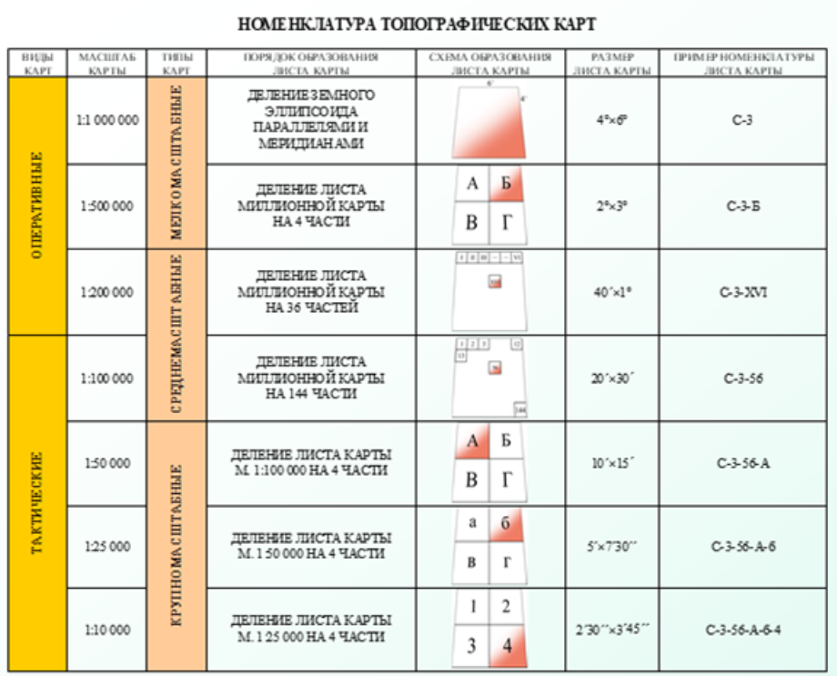
Тест 1 | 1 | Карта масштаба 1 : 50 000 относится к
 |  | крупномасштабным, тактическим.
 | 2 | Карта масштаба 1 : 100 000 относится к
 |  | среднемасштабным, тактическим.
 | 3 | Выберете номенклатуру листа карты масштаба 1:100 000.
 |  | N-36-41
 | 4 | Разграфка и номенклатура листов карты масштаба 1:1 000 000. Ряды листов этой карты обозначаются
 |  | заглавными буквами латинского алфавита (от А до V) и счёт их ведётся от экватора к полюсам.
 | 5 | Карта масштаба 1 : 25 000 относится к
 |  | крупномасштабным, тактическим.
. | 6 | Главная точка внемасштабного условного знака представляющего собой сочетание нескольких фигур, находится
 |  | в центре нижней фигуры.
 | 7 | Карта масштаба 1 : 500 000 относится к
 |  | мелкомасштабным, оперативным.
 | 8 | К основным тактическим свойствам местности относятся:
 |  | Проходимость и условия ориентирования, маскировочные и защитные свойства, условия наблюдения и ведения огня.
 | 9 | По содержанию географические карты подразделяются на:
 |  | Общегеографические и специальные карты.
 | 10 | Выберете номенклатуру листа карты масштаба 1:200 000.
 |  | N-36-XXX
 | 11 | Колонны листов карты масштаба 1:1 000 000 нумеруются:
 |  | Цифрами от 1 до 60. Счёт колонн ведётся от меридиана 180 градусов с запада на восток. (Противоположный Гринвичу)
. | 12 | Главная точка внемасштабного условного знака имеющего основание в виде прямого угла, находится
 |  | В вершине угла.
. | 13 | Главная точка внемасштабного условного знака имеющего форму фигуры с широким основанием, находится
 |  | в середине основания.

 | Доп ресурсы | https://geetest.ru/tests/Voenno-meditsinskaya_podgotovka/list

Занятие № 2 Измерения по карте
Тест лекция | Номер
 | 1 | Географические координаты пункта, расположенного на пересечении Гринвичского меридиана с экватором составляют:
 |  | B = 00 градусов 00 минут 00 секунд Cев. (Ю.) широты;
 |  | L = 00 градусов 00 минут 00 секунд Вост. (З.) долготы.
 | 2 | В каких координатных зонах находятся точки с координатами: |  | Ха = 5764000; | Уа = 18672300.
 |  | В восемнадцатой.
 | 3 | При определении курвиметром длины маршрута по карте масштаба 1:100 000 в прямом и обратном направлении прочитали отсчёты 112 и 113 см. Чему равна длина маршрута на местности, если половина его проходит в горах, а другая половина в холмистом районе?
 |  | 129 км.
 | 4 | При определении курвиметром длины маршрута по карте масштаба 1:200 000 в прямом и обратном направлении прочитали отсчёты 112 и 113 см. Чему равна длина маршрута на местности, если половина его проходит в горах, а другая половина в холмистом районе?
 |  | 270 км
 | 5 | В системе плоских прямоугольных координат положение любой точки земной поверхности относительно начала координат определяется
 |  | в линейной мере.
 | 6 | Для измерения кривых и извилистых линий на карте используют специальный прибор
 |  | — курвиметр.
 | 1 | Рабочая карта
...

